Foglio2
 | Se la lettura su CHECK MATE è a fondo scala (30PPM o più)
 | usare una confezione intera di DRY R e rifare la misura (sino a quando
 | la lettura è all'interno della scala 0-30 PPM)

 | kg di refrigerante | 1500

 | Lettura PPM su CHECK MATE | 30

 | PPM obiettivo | 10

 | Basta una confezione di DRY R | NO | 30

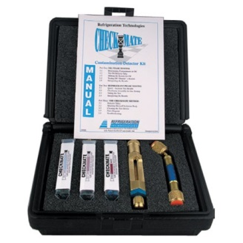
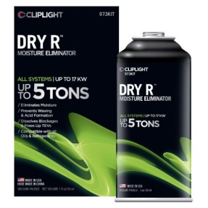

TDM S.a.s.
Via F. Filzi, 3
20822 Seveso (MB)
Tel: +39 0362 1794873
Web www.tdm-sas.it

